Hoja 1
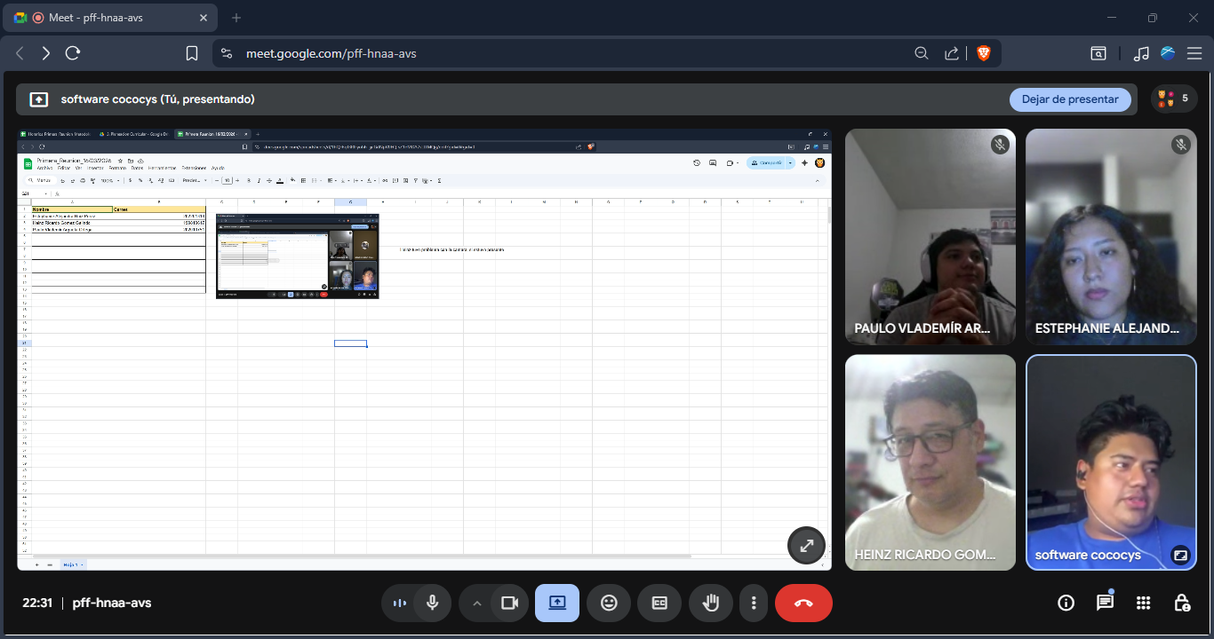
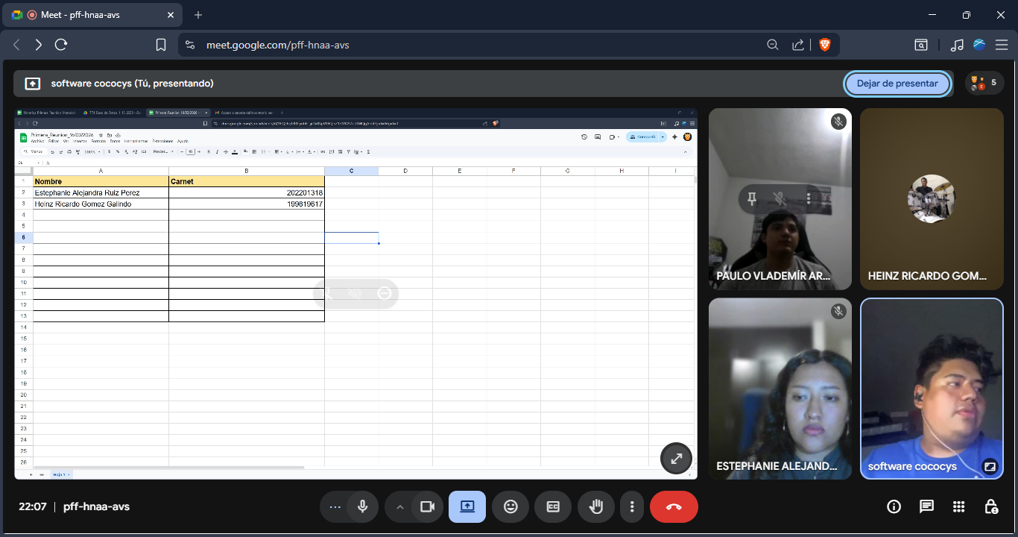
Nombre | Carnet
Estephanie Alejandra Ruiz Perez | 202201318
Heinz Ricardo Gomez Galindo | 199819617
Paulo Vlademir Argueta Ortega | 202010751

 |  | Heinz tuvo problema con la camara, si estuvo presente

